metode tertutup
MENGHITUNG AKAR PERSAMAAN MENGGUNAKAN METODE TABEL DAN BISEKSI
Dela Puspita Lasminingrum
22081010209
$$F\left(X\right)= X^{2}−e^{x}+9$$
 | Metode Tabel

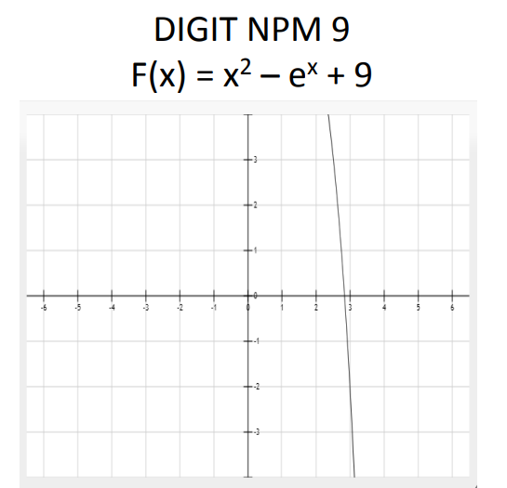
 |  | percobaan 1 |  |  | percobaan 2 |  |  | percobaan 3 |  | percobaan 4 |  | percobaan 5 |  | percobaan 6 |  | percobaan 7 |  | percobaan 8 |  | PENYELESAIAN METODE TABEL
 |  | x | fx |  | x | fx |  | x | fx | x | fx | x | fx | x | fx | x | fx | x | fx | X = 2,8356005
 |  | 2 | 5.6109439011 |  | 2.8 | 0.3953532289 |  | 2.83 | 0.063439175459 | 2.83 | 0.063439175459 | 2.835 | 0.006824700 | 2.8356 | 0.000005753 | 2.8356 | 0.000005753 | 2.8356 | 0.000005753 | error = 0,000000069
 |  | 2.1 | 5.2438300874 |  | 2.81 | 0.28618178121 |  | 2.831 | 0.052146239079 | 2.831 | 0.052146239079 | 2.8351 | 0.005688584 | 2.83561 | -0.000107942 | 2.835601 | -0.000005616 | 2.8356001 | 0.000004616
 |  | 2.2 | 4.8149865006 |  | 2.82 | 0.17554932786 |  | 2.832 | 0.040838340283 | 2.832 | 0.040838340283 | 2.8352 | 0.004552319 | 2.83562 | -0.000221638 | 2.835602 | -0.000016986 | 2.8356002 | 0.000003479
 |  | 2.3 | 4.3158175452 |  | 2.83 | 0.063439175459 |  | 2.833 | 0.0295154621 | 2.833 | 0.0295154621 | 2.8353 | 0.003415903 | 2.83563 | -0.000335336 | 2.835603 | -0.000028355 | 2.8356003 | 0.000002343
 |  | 2.4 | 3.7368236194 |  | 2.84 | -0.050165537146 |  | 2.834 | 0.018177587542 | 2.834 | 0.018177587542 | 2.8354 | 0.002279337 | 2.83564 | -0.000449036 | 2.835604 | -0.000039724 | 2.8356004 | 0.000001206
 |  | 2.5 | 3.0675060393 |  | 2.85 | -0.16528184057 |  | 2.835 | 0.0068246996038 | 2.835 | 0.0068246996038 | 2.8355 | 0.001142620 | 2.83565 | -0.000562737 | 2.835605 | -0.000051094 | 2.8356005 | 0.000000069
 |  | 2.6 | 2.296261965 |  | 2.86 | -0.28192693658 |  | 2.836 | -0.0045432187358 | 2.836 | -0.0045432187358 | 2.8356 | 0.000005753 | 2.83566 | -0.000676439 | 2.835606 | -0.000062463 | 2.8356006 | -0.000001068
 |  | 2.7 | 1.4102682751 |  | 2.87 | -0.40011819984 |  | 2.837 | -0.015926184516 | 2.837 | -0.015926184516 | 2.8357 | -0.001131264 | 2.83567 | -0.000790143 | 2.835607 | -0.000073833 | 2.8356007 | -0.000002205
 |  | 2.8 | 0.3953532289 |  | 2.88 | -0.51987317961 |  | 2.838 | -0.027324214793 | 2.838 | -0.027324214793 | 2.8358 | -0.002268432 | 2.83568 | -0.000903849 | 2.835608 | -0.000085203 | 2.8356008 | -0.000003342
 |  | 2.9 | -0.76414536944 |  | 2.89 | -0.64120960155 |  | 2.839 | -0.03873732664 | 2.839 | -0.03873732664 | 2.8359 | -0.003405750 | 2.83569 | -0.001017556 | 2.835609 | -0.000096572 | 2.8356009 | -0.000004479
 |  | 3 | -2.0855369232 |  | 2.9 | -0.76414536944 |  | 2.84 | -0.050165537146 | 2.84 | -0.050165537146 | 2.836 | -0.004543219 | 2.8357 | -0.001131264 | 2.83561 | -0.000107942 | 2.835601 | -0.000005616

 | Metode Biseksi
toleransi kesalahan kurang dari 10^-7
 | i | a | b | x | F(x) | F(a) | keterangan
 | 1 | 2 | 3 | 2.5 | 3.0675060393 | 5.6109439011 |  |  | PENYELESAIAN METODE BISEKSI
 | 2 | 2.5 | 3 | 2.75 | 0.91986811581 | 3.0675060393 |  |  | X = 2,83560051
 | 3 | 2.75 | 3 | 2.875 | -0.45979912146 | 0.919868116 | berlawanan tanda |  | error = 0,000000048
 | 4 | 2.75 | 2.875 | 2.8125 | 0.25866128639 | 0.919868116
 | 5 | 2.8125 | 2.875 | 2.84375 | -0.093156091209 | 0.258661286 | berlawanan tanda
 | 6 | 2.8125 | 2.84375 | 2.828125 | 0.084573161795 | 0.258661286
 | 7 | 2.828125 | 2.84375 | 2.8359375 | -0.0038322831735 | 0.084573162 | berlawanan tanda
 | 8 | 2.828125 | 2.8359375 | 2.83203125 | 0.040484727167 | 0.084573162
 | 9 | 2.83203125 | 2.8359375 | 2.833984375 | 0.018354857247 | 0.040484727
 | 10 | 2.833984375 | 2.8359375 | 2.8349609375 | 0.0072684537734 | 0.018354857
 | 11 | 2.8349609375 | 2.8359375 | 2.8354492188 | 0.0017198779755 | 0.007268454
 | 12 | 2.8354492188 | 2.8359375 | 2.8356933594 | -0.0010557543061 | 0.001719878 | berlawanan tanda
 | 13 | 2.8354492188 | 2.8356933594 | 2.8355712891 | 0.00033217389243 | 0.001719878
 | 14 | 2.8355712891 | 2.8356933594 | 2.8356323242 | -0.00036176219048 | 0.000332174 | berlawanan tanda
 | 15 | 2.8355712891 | 2.8356323242 | 2.8356018066 | -0.000014787 | 0.000332174 | berlawanan tanda
 | 16 | 2.8355712891 | 2.8356018066 | 2.8355865479 | 0.000158695 | 0.000332174
 | 17 | 2.8355865479 | 2.8356018066 | 2.8355941772 | 0.000071954 | 0.000158695
 | 18 | 2.8355941772 | 2.8356018066 | 2.8355979919 | 0.000028584 | 0.000071954
 | 19 | 2.8355979919 | 2.8356018066 | 2.8355998993 | 0.000006898 | 0.000028584
 | 20 | 2.8355998993 | 2.8356018066 | 2.835600853 | -0.000003944 | 0.000006898 | berlawanan tanda
 | 21 | 2.8355998993 | 2.835600853 | 2.8356003761 | 0.000001477 | 0.000006898
 | 22 | 2.8356003761 | 2.835600853 | 2.8356006145 | -0.000001234 | 0.000001477 | berlawanan tanda
 | 23 | 2.8356003761 | 2.8356006145 | 2.8356004953 | 0.000000122 | 0.000001477
 | 24 | 2.8356004953 | 2.8356006145 | 2.8356005549 | -0.000000556 | 0.000000122 | berlawanan tanda
 | 25 | 2.8356004953 | 2.8356005549 | 2.8356005251 | -0.000000217 | 0.000000122 | berlawanan tanda
 | 26 | 2.8356004953 | 2.8356005251 | 2.8356005102 | -0.000000048 | 0.000000122 | berlawanan tanda
 | 27 | 2.8356004953 | 2.8356005102 | 2.8356005028 | 0.000000037 | 0.000000122
 | 28 | 2.8356005028 | 2.8356005102 | 2.8356005065 | -0.000000005 | 0.000000037 | berlawanan tanda

 | Metode Regula Falsi

 | i | a | b | F(a) | F(b) | c | F(c)
 | 1 | 2 | 3 | 5.6109439011 | -2.0855369232 | 2.729027205 | 1.129610972 |  | PENYELESAIAN METODE REGULA FALSI
 | 2 | 2.729027205 | 3 | 1.1296109722 | -2.0855369232 | 2.824230863 | 0.128298368 |  | C = 2,8356005060
 | 3 | 2.8242308633 | 3 | 0.12829836846 | -2.0855369232 | 2.834417210 | 0.013442877 |  | error = 0,00000000
 | 4 | 2.8344172099 | 3 | 0.013442876881 | -2.0855369232 | 2.835477682 | 0.001396329
 | 5 | 2.8354776817 | 3 | 0.0013963285873 | -2.0855369232 | 2.835587761 | 0.000144907
 | 6 | 2.8355877606 | 3 | 0.00014490709604 | -2.0855369232 | 2.835599183 | 0.000015037
 | 7 | 2.8355991835 | 3 | 0.0000150366 | -2.0855369232 | 2.8356003688 | 0.0000015603
 | 8 | 2.8356003688 | 3 | 0.0000015603 | -2.0855369232 | 2.8356004918 | 0.0000001619
 | 9 | 2.8356004918 | 3 | 0.0000001619 | -2.0855369232 | 2.8356005046 | 0.0000000168
 | 10 | 2.8356005046 | 3 | 0.0000000168 | -2.0855369232 | 2.8356005059 | 0.0000000017
 | 11 | 2.8356005059 | 3 | 0.0000000017 | -2.0855369232 | 2.8356005060 | 0.0000000002
 | 12 | 2.835600506 | 3 | 0.0000000002 | -2.0855369232 | 2.8356005060 | 0.0000000000
 | 13 | 2.835600506 | 3 | 0.0000000000 | -2.0855369232 | 2.8356005060 | 0.0000000000
 | 14 | 2.835600506 | 3 | 0.0000000000 | -2.0855369232 | 2.8356005060 | 0.0000000000

metode terbuka
MENGHITUNG AKAR PERSAMAAN MENGGUNAKAN METODE TERBUKA

Dela Puspita Lasminingrum
22081010209 | Metode Iterasi Sederhana |  |  |  |  | Metode Secant |  |  |  |  |  |  |  |  | Metode Newton Rhapson
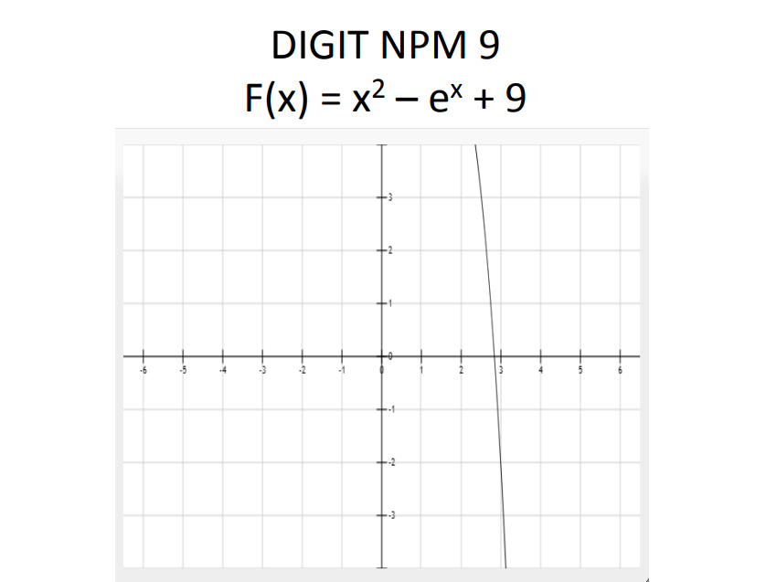
 | g(x) = LN (x^2+9)
 | i | x | g(x) | Ea | x = 2,83560050536107 | x | fx | i | x sebelum | x | f(x) | f'(x) | x sesudah | f(x) sesudah | Syarat Newton Rhapson |  |  |  | <1
 | 1 | 2 | 2.5649493575 |  | error = 1,58800234154015E-08 | 2 | 5.6109439011 | 1 |  | 2 | 5.6109439011 | -3.3890560989 | 3.6556066755 | -16.327526705 | 3 |  |  |  | 0.42226444181
 | 2 | 2.5649493575 | 2.7459216202 | 6.5905836994 |  | 2.1 | 5.2438300874 | 2 | 2 | 3.6556066755 | -16.327526705 | -31.37977352 | 3.1352865816 | -4.1652029574 | i | x0 | f(x) | f'(x) | f''(x)
 | 3 | 2.7459216202 | 2.8057868615 | 2.1336346746 |  | 2.2 | 4.8149865006 | 3 | 3.6556066755 | 3.1352865816 | -4.1652029574 | -16.724651743 | 2.8862408603 | -0.59541090675 | 1 | 3 | -2.0855369232 | -14.085536923 | 40.171073846
 | 4 | 2.8057868615 | 2.8256815164 | 0.70406571669 |  | 2.3 | 4.3158175452 | 4 | 3.1352865816 | 2.8862408603 | -0.59541090675 | -12.15331549 | 2.8372492162 | -0.018765348231 | 2 | 2.851937705 | -0.1877642648 | -11.617437528 | 40.171073846
 | 5 | 2.8256815164 | 2.8322997523 | 0.23367003808 |  | 2.4 | 3.7368236194 | 5 | 2.8862408603 | 2.8372492162 | -0.018765348231 | -11.394250031 | 2.8356023023 | -0.0000204230 | 3 | 2.8357754261 | -0.0019889719 | -11.372060387 | 40.171073846
 | 6 | 2.8322997523 | 2.8345020361 | 0.077695616061 |  | 2.5 | 3.0675060393 | 6 | 2.8372492162 | 2.8356023023 | -0.0000204230 | -11.369456235 | 2.835600506 | 0.0000000000 | 4 | 2.8356005263 | -0.0000002301 | -11.369429522 | 40.171073846
 | 7 | 2.8345020361 | 2.8352349341 | 0.025849640591 |  | 2.6 | 2.296261965 | 7 | 2.8356023023 | 2.835600506 | 0.0000000000 | -11.369429218 | 2.835600506 | 0 | 5 | 2.835600506 | 0.0000000000 | -11.369429218 | 40.171073846
 | 8 | 2.8352349341 | 2.8354788424 | 0.0086020152702 |  | 2.7 | 1.4102682751 | 8 | 2.835600506 | 2.835600506 | 0 | -11.369429218 | 2.835600506 | 0
 | 9 | 2.8354788424 | 2.8355600159 | 0.0028626948862 |  | 2.8 | 0.3953532289 |  |  |  |  |  |  |  | x | 2.835600506
 | 10 | 2.8355600159 | 2.8355870307 | 0.00095270756448 |  | 2.9 | -0.76414536944 | x | 2.835600506 |  |  |  |  |  | error | 0
 | 11 | 2.8355870307 | 2.8355960214 | 0.00031706433421 |  | 3 | -2.0855369232 | error | 0.0000000000
 | 12 | 2.8355960214 | 2.8355990135 | 0.00010552035522
 | 13 | 2.8355990135 | 2.8356000093 | 0.0000351177
 | 14 | 2.8356000093 | 2.8356003407 | 0.0000116873
 | 15 | 2.8356003407 | 2.835600451 | 0.0000038896
 | 16 | 2.835600451 | 2.8356004877 | 0.0000012945
 | 17 | 2.8356004877 | 2.8356004999 | 0.0000004308
 | 18 | 2.8356004999 | 2.835600504 | 0.0000001434
 | 19 | 2.835600504 | 2.8356005054 | 0.0000000477
 | 20 | 2.8356005054 | 2.8356005058 | 0.0000000159

$$\sqrt{e^{x}}−9$$
 | g(x) =
 | i | x | g(x) | Ea
 | 1 | 2 | #NUM!
 | 2
 | 3
 | 4

($e^{x}−9)$/x
 | g(x) =
 | i | x | g(x) | Ea
 | 1 | 2 | -0.80547195053
 | 2 | -0.80547195053 | 10.61877204 | 1.0758535872
 | 3 | 10.61877204 | 3850.3855287 | 0.99724215356
 | 4 | 3850.3855287 | #NUM! | #NUM!
 | 5
 | 6
 | 7

